5.
Изменение типа ссылки:
относительная, абсолютная, смешанная.
Использование операторов в формулах Excel.

Относительные ссылки
Относительные ссылки используются для упрощения работы с таблицами, в которых необходимо производить вычисления в разных ячейках с использованием одних и тех же формул.
Выделите ячейку D3 и с помощью маркера автозаполнения заполните ячейки D4:D18.
Обратите внимание, что при протягивании формула автоматически скорректировалась, относительно по её положения
Множитель 1 | Множитель 2 | Произведение
1 | 8 | 8
2 | 8
3 | 8
4 | 8
5 | 8
6 | 8
7 | 8
8 | 8
9 | 8
10 | 8
11 | 8
12 | 8
13 | 8
14 | 8
15 | 8
16 | 8

Относит. и абсолютная ссылки
Абсолютные ссылки используются в случаях, когда важно сохранить ссылку на конкретную ячейку независимо от того, где будет расположена формула.
Что бы сделать ссылку абсолютной выделите её в формуле и добавьте знаки доллара перед строкой и столбцом, пример: $A$1.
Выделите ячейку С3 и с помощью маркера автозаполнения заполните ячейки С4:С18.
Обратите внимание, что при протягивании формула автоматически частично скорректировалась, а частично осталась не изменной
Множитель 1 | 8
Множитель 2 | Произведение
1 | 8
2
3
4
5
6
7
8
9
10
11
12
13
14
15
16

Арифметические операторы
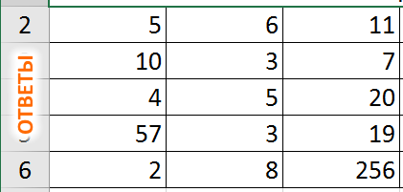
Арифметические операторы:
5 | 6 | В ячейке С2 сложите A2 и В2 | сложение | +
10 | 3 | В ячейке С3 вычтите из A3 В3 | вычитание | -
4 | 5 | В ячейке С4 представьте произведение ячеек A4 и В4 | умножение | *
57 | 3 | В ячейке С5 представьте частное ячеек A5 и В5 | деление | /
2 | 8 | В ячейке С6 возведите ячееку A6 в степень В6 | возведение в степень | ^

Сравнительные операторы
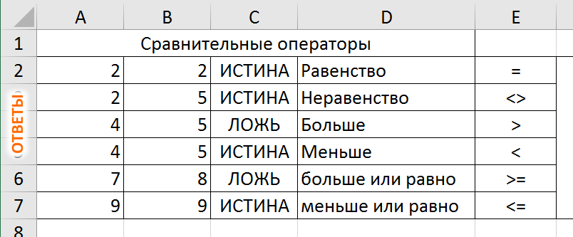
Сравнительные операторы
2 | 2 | Равенство | = | Сравните соответствующие значения ячеек столбцов A и B используя соответствующие сравнительные операторы
2 | 5 | Неравенство | <>
4 | 5 | Больше | >
4 | 5 | Меньше | <
7 | 8 | больше или равно | >=
9 | 9 | меньше или равно | <=

Логические операторы
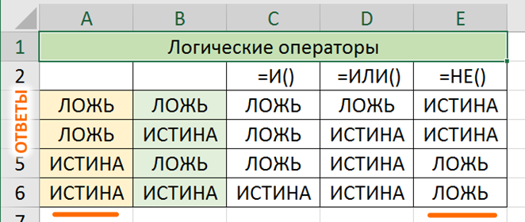
Логические операторы
 |  | =И() | =ИЛИ() | =НЕ()
FALSE | FALSE
FALSE | TRUE
TRUE | FALSE
TRUE | TRUE

Соединение сторк
г. | Город | , ул. | Улица | , д. | Номер дома | Адрес полностью
г. | Якутск | , ул. | Ленина | , д. | 24
г. | Астрахань | , ул. | Пролетарская | , д. | 14
г. | Белгород | , ул. | Победы | , д. | 6
г. | Калининград | , ул. | Гагарина | , д. | 28
г. | Саратов | , ул. | Красная | , д. | 21
г. | Рязань | , ул. | Садовая | , д. | 12
г. | Иркутск | , ул. | Центральная | , д. | 23
г. | Оренбург | , ул. | Набережная | , д. | 17
г. | Нижний Новгород | , ул. | Октябрьская | , д. | 7
г. | Сыктывкар | , ул. | Солнечная | , д. | 29
Амперсанд (&): используется для объединения текстовых значений (строк)

Контакты
Контакты:
Site: ikt1367.ru
YouTube: https://youtube.com/@ikt1367/playlists
RuTube: https://rutube.ru/channel/34716050/playlists
E-mail: YSAniskin@gmail.com
С Уважением, Ярослав Сергеевич

